Foglio1
PRODOTTO | FOTO | QUANTITA' (LATTINE) | PREZZO UNIT | PREZZO TOT | SCADENZA
PASSION FRAMBOISE | 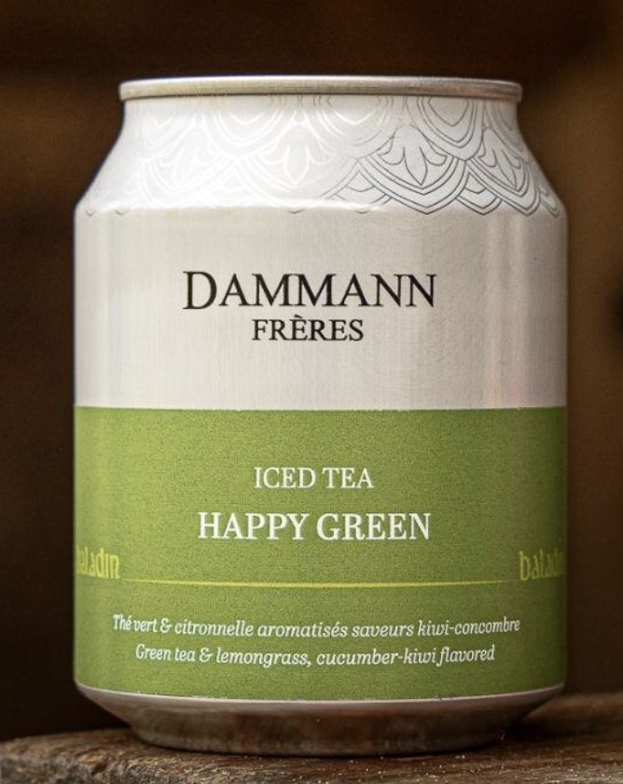 | 26,760 | 2.10 € | 56,196.00 € | 2027-03-31 | https://www.baladin.it/tea-happy-green
HAPPY GREEN | 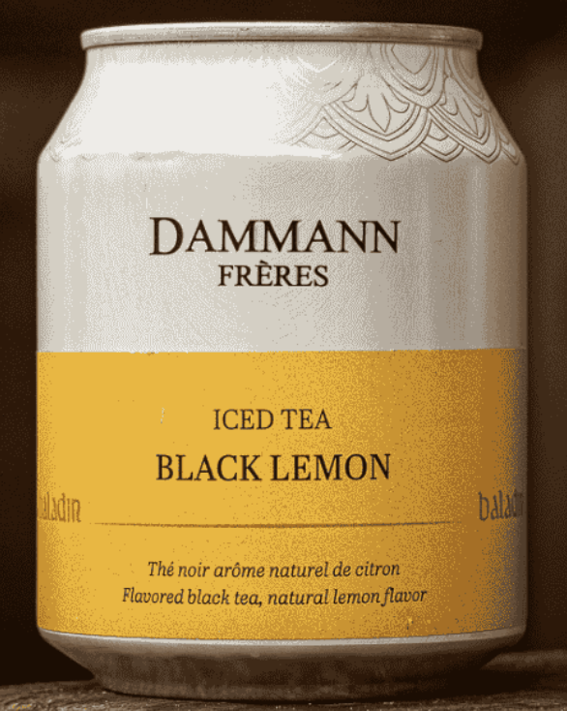 | 14,240 | 2.10 € | 29,904.00 € | 2027-06-30 | https://www.baladin.it/tea-black-lemon
BLACK LEMON | 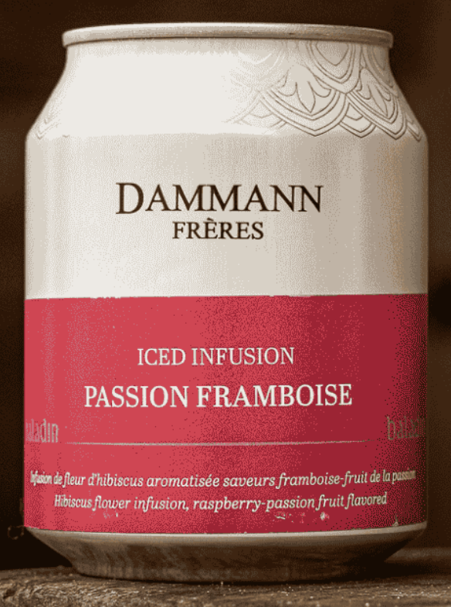 | 4,800 | 2.10 € | 10,080.00 € | 2027-06-30 | https://www.baladin.it/infuso-passion-framboise
 |  | 45,800 |  | 96,180.00 €

